sume_euro_0621_graf
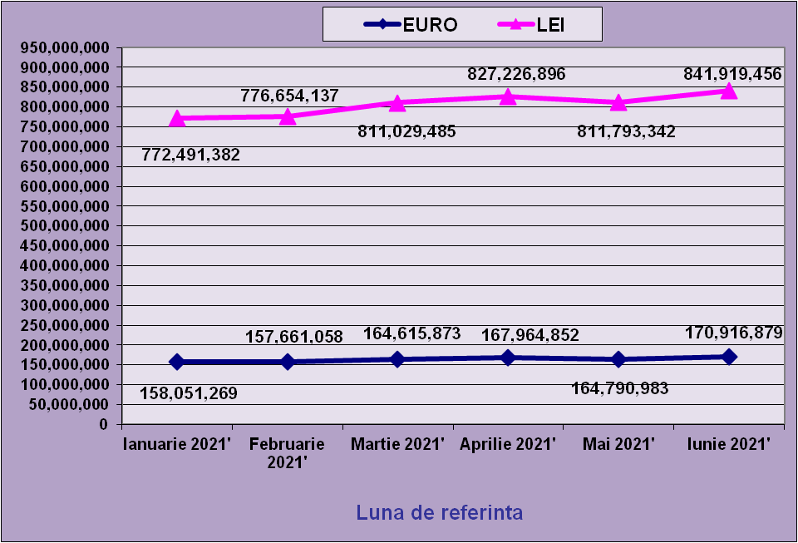
 | Ianuarie 2021' | Februarie 2021' | Martie 2021' | Aprilie 2021' | Mai 2021' | Iunie 2021'
EURO | 158,051,269 | 157,661,058 | 164,615,873 | 167,964,852 | 164,790,983 | 170,916,879
LEI | 772,491,382 | 776,654,137 | 811,029,485 | 827,226,896 | 811,793,342 | 841,919,456
curs EURO | 4.8748 | 4.9261 | 4.9268 | 4.9250 | 4.9262 | 4.9259
 | 1Euro 4,8876 BNR 18/03/2021) | 1Euro 4,9261 BNR 19/04/2021) | 1Euro 4,9268 BNR 18/05/2021) | 1Euro 4,9250 BNR 18/06/2021) | 1Euro 4,9262 BNR 19/07/2021) | 1Euro 4,9259 BNR 18/08/2021)

evolutie_rp_0621_graf
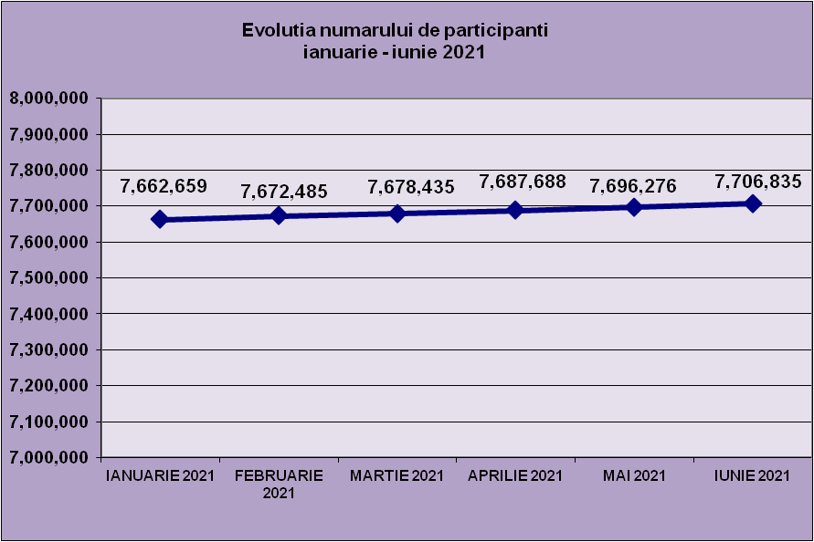
IANUARIE 2021 | FEBRUARIE 2021 | MARTIE 2021 | APRILIE 2021 | MAI 2021 | IUNIE 2021
7,662,659 | 7,672,485 | 7,678,435 | 7,687,688 | 7,696,276 | 7,706,835

evolutie_aleatorii_0621_graf
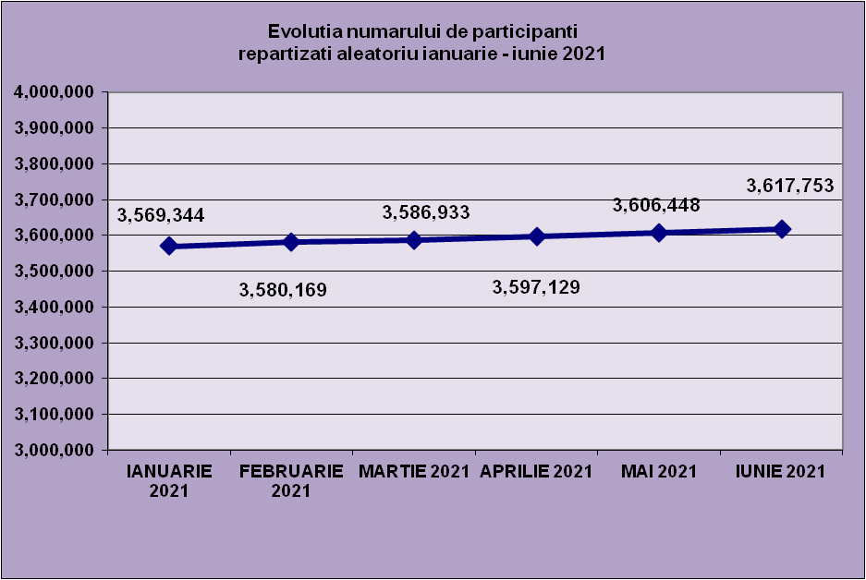
IANUARIE 2021 | FEBRUARIE 2021 | MARTIE 2021 | APRILIE 2021 | MAI 2021 | IUNIE 2021
3,569,344 | 3,580,169 | 3,586,933 | 3,597,129 | 3,606,448 | 3,617,753

Sheet1
Repartizarea pe sexe a participantilor la luna de referinta IUNIE 2021
femei | 3,697,680
barbati | 4,009,155

Sheet2
Situatie centralizatoare privind repartizarea pe sexe si categorii de varsta a participantilor aferente lunii de referinta IUNIE 2021
 | 15-25 ani 25-35 ani 35-45 ani peste 45 de ani
15-25 ani | 723,598
25-35 ani | 2,197,165
35-45 ani | 2,715,451
peste 45 de ani | 2,070,621

